Sheet2
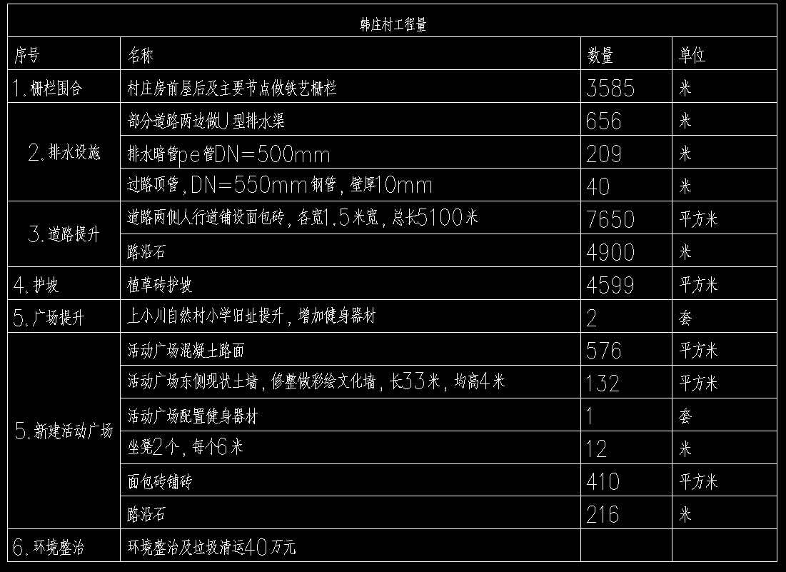
单价

146.69539749

129
42.040816327
184.58882366

138.88888889

129
42
44万

Sheet3
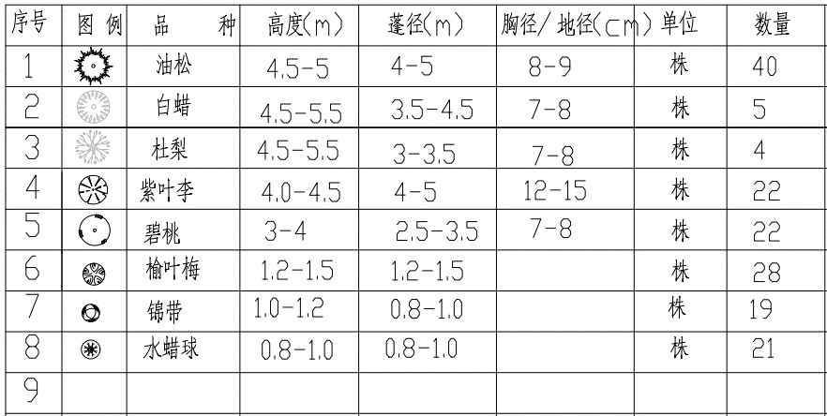
单价 | 合计
2200 | 88000

1100 | 4400
1100 | 24200

